Sheet1
参考ＵＲＬ：https://www.jawhm.or.jp/step1.html

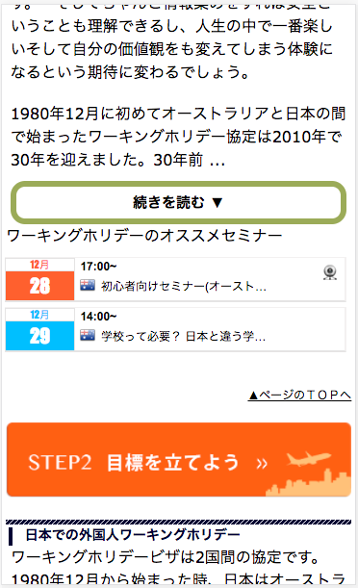
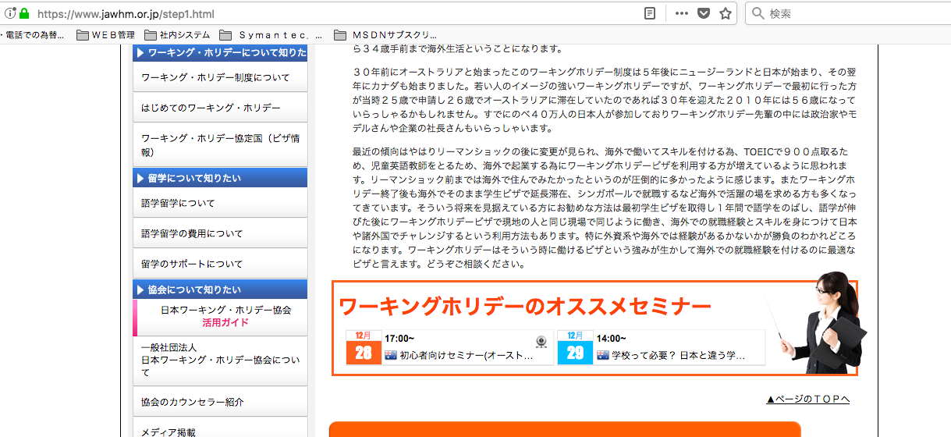

近々、開催されるセミナーを紹介しています。
この部分の新しいデザインを考えてください。
Sắp tới đây, Tôi sẽ tổ chức giới thiệu buổi hội thảo. Vì thế xin hãy suy nghĩ thiết kế mới cho phần này.

近々、開催されるセミナーを紹介しています。
この部分の新しいデザインを考えてください。
Sắp tới đây chúng tôi sẽ tổ chức giới thiệu buổi hội thảo. Vì vậy xin hãy thiết kế mới cho phần này

